3pivot vc
 |  |  |  |  |  | หมายเหตุ การประเมินความสอดคล้องของโครงการกับปัจจัยเป็นการดำเนินการเบื้องต้น สำหรับใช้เป็นข้อมูลประกอบการจัดทำโครงการสำคัญ
Count of ชื่อโครงการ / การดำเนินงาน | Column Labels
Row Labels | 2562 | 2563 | 2564 | 2565 | Grand Total
190201V01 | 191 | 19 | 77 | 10 | 297
190201F0101 |  |  | 11 |  | 11
190201F0102 | 191 | 19 | 66 | 6 | 282
190201F0103 |  |  |  | 2 | 2
190201F0104 |  |  |  | 2 | 2
190201V02 |  |  | 3 |  | 3
190201F0203 |  |  | 3 |  | 3
190201V04 |  |  | 1 |  | 1
190201F0403 |  |  | 1 |  | 1
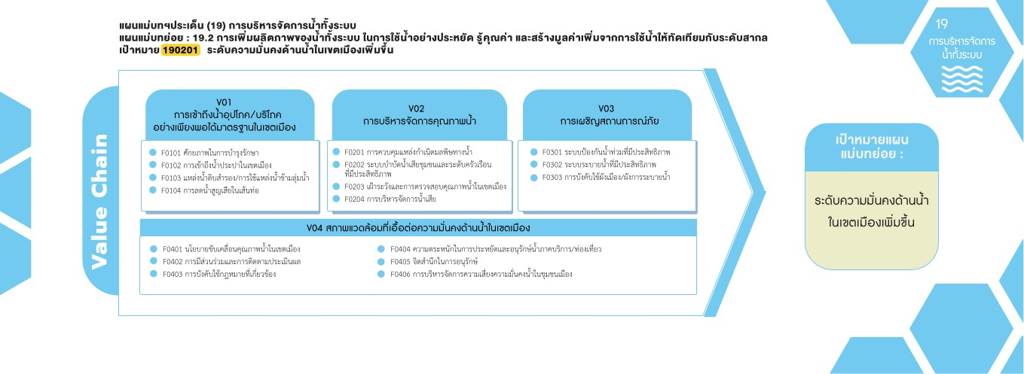
Grand Total | 191 | 19 | 81 | 10 | 301

11 โครงการ
0 โครงการ
0 โครงการ
282 โครงการ
0 โครงการ
2 โครงการ
0 โครงการ
3 โครงการ
0 โครงการ
2 โครงการ
0 โครงการ

0 โครงการ
0 โครงการ
0 โครงการ
0 โครงการ
1 โครงการ
0 โครงการ

